상품제안서
12본입 나무 색연필 원통세트 | 상품코드: S02527

 |  |  |  |  |  |  | 02-713-8555 | www.synergygift.co.kr
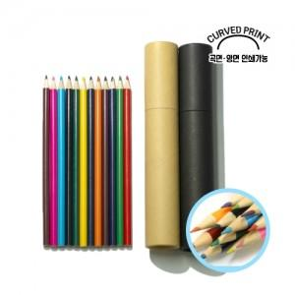

【상세/제작정보】 | <span style="font-size: 14pt;">※ 기본 원통인쇄 되는 제품입니다. / 색연필 인쇄 희망시 옵션 추가 부탁드립니다.</span>

【인쇄/포장옵션】 | 실크, 풀칼라 / 포장불가능

【공급단가】 | 수량 | 200~ | 500~ | 1,000~ | 3,000~ | 10,000~
*VAT별도 | 단가 | 1,690원 | 1,590원 | 1,520원 | 1,480원 | 1,450원

【상품 URL】 | https://www.synergygift.co.kr:443/src/goods_detail.php?gdno=195

